상품제안서
애니존 멀티미디어 스트레오 헤드셋 ANY-H1 | 상품코드: F31019

 |  |  |  |  |  |  | 02-412-0044 | www.easy1.co.kr
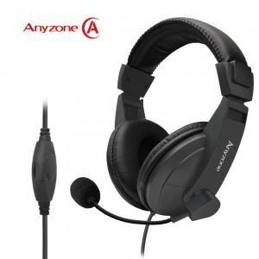

【상세/제작정보】 | 100개 미만 인쇄 시 문의 바랍니다.

【인쇄/포장옵션】 | 실크 / 시판박스

【공급단가】 | 수량 | 20~ | 50~ | 100~ | 300~ | 500~
*VAT별도 | 단가 | 6,540원 | 6,430원 | 6,270원 | 6,160원 | 6,000원

【상품 URL】 | https://dev.easy1.co.kr:443/src/goods_detail.php?gdno=31019

